Experiment_0
$$x_{avg}= \frac{\sum_{i=1}^{N}{x_{i}}}{N}$$
ექსპერიმენტი 0 ცდომილება
x1 = | 2.1557
x2 = | 2.1499 | x𝑎𝑣𝑔 = | 2.14199
x3 = | 2.1492 | σ = | 0.016009056465
x4 = | 2.1406 | σm= | 0.0050625081619
$$σ= \sqrt{\frac{1}{N−1}\sum_{i=1}^{N}{{(x_{0}− x_{avg})}^{2}}}$$
x5 = | 2.1521 | x𝑎𝑣𝑔 + σ = | 2.15800
x6 = | 2.1430 | x𝑎𝑣𝑔 - σ = | 0.034291238857
x7 = | 2.1150
$$σ_{m}=\frac{σ}{\sqrt{N}}= \sqrt{\frac{\sum_{i=1}^{N}{{(x_{0}− x_{avg})}^{2}}}{N(N−1)}}$$
x8 = | 2.1555
x9 = | 2.1478
x10 = | 2.1111

Experiment_1
ექსპერიმენტი I თავისუფალი ვარდნა

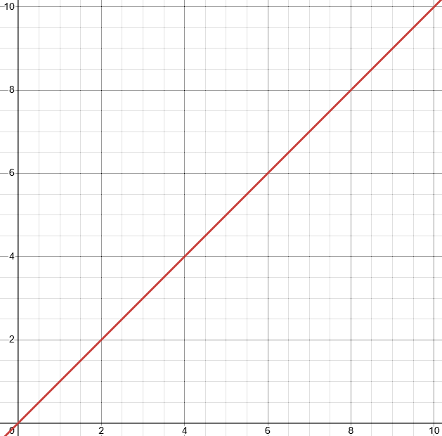
წინაღობის გარეშე
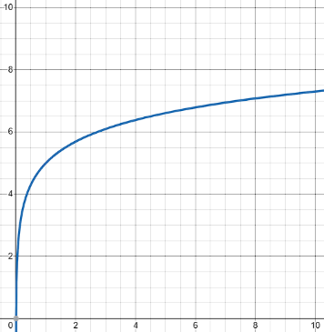
წინაღობით
 | მანძილი (მეტრი) | ცდა 1 t(წმ) | ცდა 2 t(წმ) | ცდა 3 t(წმ) | t (წმ) | ν (მ/წმ) | νf (მ/წმ) | g (მ/წმ2) | პასუხები: 1) მაქსიმალურად შევამციროთ ცდომილება. საწყისი სიჩქარე უნდა იყოს 0; 2) წინაღობის შედეგად აჩქარება შემცირდება;
 | 0.25 | 0.2260 | 0.2260 | 0.2250 | 0.226 | 1.108 | 2.216 | 9.789334
 | 0.5 | 0.3190 | 0.3200 | 0.3190 | 0.319 | 1.566 | 3.132 | 9.826947
 | 0.75 | 0.3910 | 0.3920 | 0.3900 | 0.391 | 1.918 | 3.836 | 9.811223
 | 1 | 0.4520 | 0.4510 | 0.4500 | 0.451 | 2.217 | 4.435 | 9.832793
 | 1.5 | 0.5573 | 0.5575 | 0.5491 | 0.555 | 2.704 | 5.409 | 9.774661
 |  |  |  |  |  |  |  |  | 3) როცა წინაღობის ძალა mg-ს გაუტოლდება; 4) ერთდროულად;
სიჩქარის დროზე დამოკიდებულების გრაფიკი

 |  |  |  |  |  |  |  |  | gსაშ = 9.8070576 მ/წმ2

 |  |  |  |  |  |  |  |  | ცდომილება: 0.04076%

Experiment_2
პასუხები:
1) აჩქარება გაიზრდება 2-ჯერ;
2) აჩქარება შემცირდება 2-ჯერ;
3) აჩქარება გაიზრდება 2-ჯერ;
4) აჩქარება შემცირდება 4-ჯერ;
ექსპერიმენტი II ნიუტონის მეორე კანონი
D = | 0.4 მ |  | ცდა 1 t1 (წმ) | ცდა 2 t2 (წმ) | ცდა 3 t3 (წმ)
MC = | 0.520 | 20-900 (გრ) | 1.6780 | 1.6709 | 1.6662
MH = | 0.020 | 40-880 (გრ) | 1.2066 | 1.1961 | 1.2000
MT = | 0.920 | 4-1840 (გრ) | 1.7900 | 1.7900 | 1.7700
MF = | 0.360
MA = | 0.020 | I |  |  | II |  | III
MT = | 1.840 | t1 = | 1.6717 |  | t2 = | 1.2009 | t3 = | 1.7833
 |  | a1 = | 0.2863 |  | a2 = | 0.5547 | a3 = | 0.2516
 |  | a1თეორიული = | 0.2133 |  | a2თეორიული = | 0.4265 | a3თეორიული = | 0.2133
 |  | ცდომილება: | 34% |  | ცდომილება: | 30% | ცდომილება: | 18%

Experiment_3
ექსპერიმენტი III ხახუნის კოეფიციენტი

F_{ხახ} = µN
F_{სრ} = µ_{k}N
F^{max} = mg sinα = µmg cosα
ma = mg - µ_{k}N
 |  |  |  | ცდა 1 (წმ) | ცდა 2 (წმ) | ცდა 3 (წმ) | აჩქარება (მ/წმ2) | µk ხახუნის კოეფიციენტი | Fk ხახუნის ძალა (ნ)
 | ძელაკის წონა | 0.05 | კგ | 1.4676 | 1.4706 | 1.4693 | 0.556917 | 0.40139 | 0.19681
 |  | 0.06 | კგ | 0.9684 | 0.9764 | 0.9701 | 1.062812 | 0.40792 | 0.24002
 |  | 0.07 | კგ | 0.7984 | 0.8010 | 0.7968 | 1.562500 | 0.40545 | 0.27833
 |  |  |  |  |  |  |  | Fkსაშ = | 0.23839 | ურიკის საწყისი წონა: |  | 110გრ
პასუხები:
1) აშკარად ჩანს;
2) ექსპერიმენტის ცდომილება არ აღემატება 0.1%-ს;
3) არ შეიცვლება ხახუნის კოეფიციენტი, f(x) = µmg;
4) ამის შედეგად ცდომილება გაიზრდება;
5) µs არის მაქსიმალური მნიშვნელობა, µs > µk;
6) კი, როდესაც 2 სხეულის ზედაპირი თითქმის იდეალურად ბრტყელია/გაპრიალებულია, ხახუნის კოეფიციენტი ბევრად აღემატება 1-ს;
 |  |  |  |  |  |  |  |  |  |  | სიგრძე: | 50სმ
 |  |  |  |  |  |  |  |  |  | ცდომილება: |  | 0.1%

Experiment_4
ექსპერიმენტი IV ცენტრისკენული ძალა

ცდა | რადიუსი (მ) | გაშვება 1 (წმ) | გაშვება 2 (წმ) | გაშვება 3 (წმ) | საშუალო (წმ) | ცენტრისკენული ძალა (ნ)
1 | 0.12 | 7.06 | 6.86 | 7.43 | 7.12 | 0.51 | m = | 0.218 კგ
2 | 0.15 | 7.50 | 8.35 | 7.75 | 7.87 | 0.52 | M = | 0.05 კგ
3 | 0.2 | 9.05 | 8.95 | 8.90 | 8.97 | 0.54 | Mg = | 0.49 ნ
 |  |  |  |  | FCსაშ = | 0.52 ნ | N = | 5

ცდომილება = $\frac{\left|Mg−F_{c}\right|}{Mg}∗100\%=6.1\%$

პასუხები:
1) აჩერებს დედამიწის მიზიდულობის ძალა. თუ ეს ძალა გაქრება მაშინ თანამგზავრები ღია კოსმოსში გაიფანტებიან;
2) ცენტრისკენული აჩქარება მაქსიმალური იქნება ეკვატორის ხაზთან, ხოლო მინიმალური პოლუსებთან, რადგან a=wR w - არის კუთხური სიჩქარე და ის დედამიწის ნებისმიერ წერტილში ერთიდაიგივეა ხოლო ბრუნვის ღერძამდე მანძილი ეკვატორთან არის ყველაზე დიდი;
3) ალასკაში აწონილი ოქრო მცირედით მძიმე იქნება, რადგან უფრო ახლოსაა დედამიწის ბრუნვის ღერძთან და ცენტრისკენული აჩქარება უფრო ნაკლებია;
4) იმიტომ რომ ჩამოსრიალებისას მიენიჭება არამხოლოდ x, არამედ y სიჩქარეც, იმისთვის რომ შეეხოს იმ წერტილს რომელიც მდებარეობს გზის შუაში, x სიჩქარე უნდა იყოს ნული;
5) $a= \frac{v^{2}}{r}→10= \frac{v^{2}}{20}→v=\sqrt{200}$

Experiment_5
ექსპერიმენტი V ბალისტიკური ქანქარა

mბურთი | 9.64 გრ | ექსპერიმენტი ციფრული წამზომით
Mძელი | 256.5 გრ |  | ცდა 1 | ცდა 2 | ცდა 3 | ცდა 4 | ცდა 5 | ცდა 6
Lძელი | 28.7 სმ | დრო (წმ) | 0.0200 | 0.0200 | 0.0200 | 0.0201 | 0.0200 | 0.0201
 |  | სიჩქარე V (მ/წმ) | 5.000 | 5.000 | 5.000 | 4.975 | 5.000 | 4.975 | Vსაშ = | 4.992 მ/წმ

 |  | ექსპერიმენტი ბალისტიკური ქანქარით
 |  |  | ცდა 1 | ცდა 2 | ცდა 3 | ცდა 4 | ცდა 5 | ცდა 6
 |  | გრადუსი θ (დახრა) | 6° | 6° | 6° | 5.5° | 5.8° | 6.1° | θსაშ = | 5.96°
$$v=\frac{m+M}{m}\sqrt{2gL(1−\cos{\text{θ}})}$$
პასუხები:
2) მეორე მეგობარი არის სწორი, რადგან ენერგიის დანაკარგს არ ვითვალისწინებთ, მხოლოდ პოტენციური ენერგიის ცვლილებას აქვს მნიშვნელობა და მთავარია პირველი მწვერვალი იყოს უმაღლესი, რომ დანარჩენებზე ეყოს პოტენციური ენერგია;
3) არადრეკადია, რადგან ხახუნის შედეგად ენერგია სითბურ ენერგიად გარდაიქმნება (წინააღმდეგ შემთხვევაში თვითმფრინავი არ გაჩერდება);
4)
ა) ქვევიდან ზევით ტყორცნისას ენერგიის ნაწილი დაიხარჯა ჰორიზონტალური ენერგიის ცვლილებაში, ამიტომ სიჩქარე ნაკლები იქნება ვიდრე ჰორიზონტალურში;
ბ) თუ ორივე ფოტო რელე აღიქვამს ბურთს და თან ვიცით, რომ თავისუფალი ფრენის დროს ჰორიზონტალური სიჩქარე არ იცვლება, მაშინ გავლენა არ აქვს;

$$\frac{v_{0}−v_{f}}{v_{საშ}}=7.4\%$$

$$\frac{mv^{2}}{2}=0.117$$
$$\frac{m{v^{2}}_{ექსპ}}{2}=0.101$$

$$∆ E_{პროც}=14.7\%$$

Experiment_6
ექსპერიმენტი VI დრეკადი და არადრეკადი დაჯახება

 | დრეკადი დაჯახება |  | არადრეკადი დაჯახება
 | m (ერთნაირი მასა): | 0.518 კგ | m (ერთნაირი მასა): | 0.518 კგ
 | L (სიგრძე): | 0.40 მ | L (სიგრძე): | 0.40 მ
 | v1b (ურიკა 1-ის საწყისი სიჩქარე): | 6.3 მ/წმ | v1b (ურიკა 1-ის საწყისი სიჩქარე): | 21.3 მ/წმ
 | v2a (ურიკა 2-ის საბოლოო სიჩქარე): | 5.7 მ/წმ | v2a (ურიკა 2-ის საბოლოო სიჩქარე): | 16.7 მ/წმ
 | % სხვაობა v2a და v1b შორის: | 9.50% | % სხვაობა v2a და v1b შორის: | 3.90%
 | P1b (ურიკა 1-ის საწყისი იმპულსი): | 3.2634 კგ.მ/წმ | P1b (ურიკა 1-ის საწყისი იმპულსი): | 11.0334 კგ.მ/წმ
 | P2a (ურიკა 2-ის საბოლოო იმპულსი): | 2.9526 კგ.მ/წმ | P2a (ურიკა 2-ის საბოლოო იმპულსი): | 8.6506 კგ.მ/წმ
 | % სხვაობა P2a და P1b შორის: | 9.52% | % სხვაობა P2a და P1b შორის: | 21.6%
 | KE1b (ურიკა 1-ის საწყისი KE): | 10.27971 ჯ | KE1b (ურიკა 1-ის საწყისი KE): | 117.50571 ჯ
 | KE2a (ურიკა 2-ის საბოლოო KE): | 8.41491 ჯ | KE2a (ურიკა 2-ის საბოლოო KE): | 72.23251 ჯ
 | % სვაობა KE2a და KE1b შორის: | 18.14% | % სვაობა KE2a და KE1b შორის: | 38.52%

პასუხები:
1) დრეკადი დაჯახებისას სხეულები დამოუკიდებლად აგრძელებენ მოძრაობას, ინახება იმპულსი და თუ დაჯახება აბსოლიტურად დრეკადია, ენერგიაც. თუ არარის აბსოლიტურად დრეკადი მაშინ ხდება ენერგიის გარდაქმნა. არადრეკადი დაჯახების დროს იმპულსი ინახება, ენერგიის ნაწილი კი გარდაიქმნება;
2) იმპულსი ინახება ბურთის კედელთან დაჯახებისას, კედელი რჩება უძრავად, სხეული კი თითქმის იმავე სიჩქარით წამოვა უკან. იმპულსის ცვლილება იქნება 2p;
3) ისეთ ზედაპირზე სადაც ხახუნის ძალა ნულის ტოლია სიარული შეუძლებელია, მაგრამ შესაძლებელია მოძრაობა თუ გარკვეული მასის ტვირთს გადავაგდებთ ერთი მიმართულებით გარკვეული იმპულსით, იმავე იმპულსით ავმოძრავდებით საპირისპირო მიმართულებით;
4) ავტომობილი იმპულსს გადასცემს დედამიწის ზედაპირს, რაც შეეხება ენერგიას, ის გარდაიქმნება სითბურ ენერგიად, და ნაწილი გადაეცემა დედამიწის ზედაპირს;
5) იმპულსი ინახება, ამ ორი ურიკის იმპულსების ვექტორული ჯამი ნულის ტოლი იქნება, რაც შეეხება კინეტიკურ ენერგიას, ნაწილი გადავა ურიკების კინეტიკურ ენერგიაში, ნაწილი კი გამოიყოფა სითბოსა და ხმის სახით;
6) ვთქვათ პირველმა ასტრონავტმა მოისროლა მეორე ასტრონავტი მესამეს მიმართულებით, პირველს და მეორეს მიენიჭებათ ერთნაირი იმპულსი, და რადგან მასა ერთნაირი აქვთ, სიჩქარეც მოდულით ტოლი ექნებათ. მეორე ასტრონავტის სიჩქარე არის V პირველის -V , როდესაც მესამე ასტრონავტი დაიჭერს მეორეს, მათი სიჩქარე გახდება V/2 , შემდეგ მესამე გაისვრის მეორეს, რადგან ყველა ასტრონავტს ერთნაირი ძალა და მასა აქვთ, მეორე ასტრონავტის სიჩქარე გასროლის შემდეგ გახდება -v/2 . რადგან პირველი ასტრონავტის სიჩქარე არის -v და მეორის -v/2, მეორე ვერ დაეწევა პირველს, ასე რომ, ჯამში მოხდება მხოლოდ 2 გასროლა;

